activities
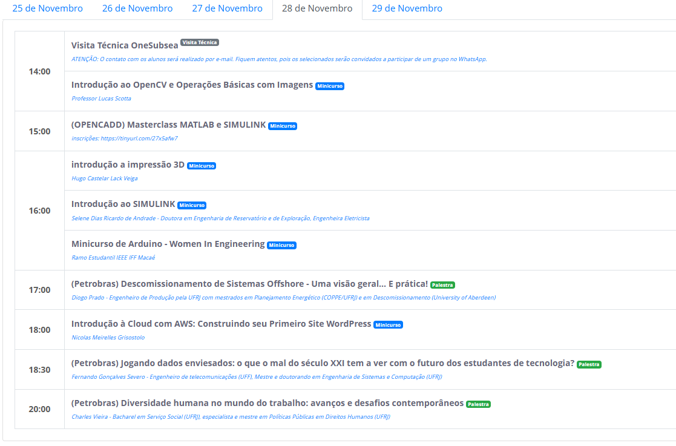
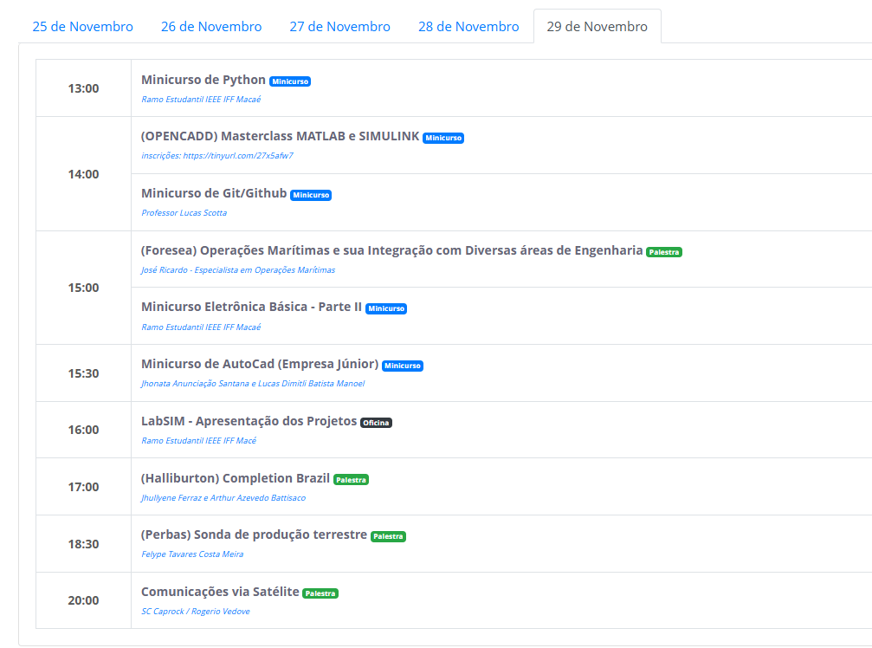
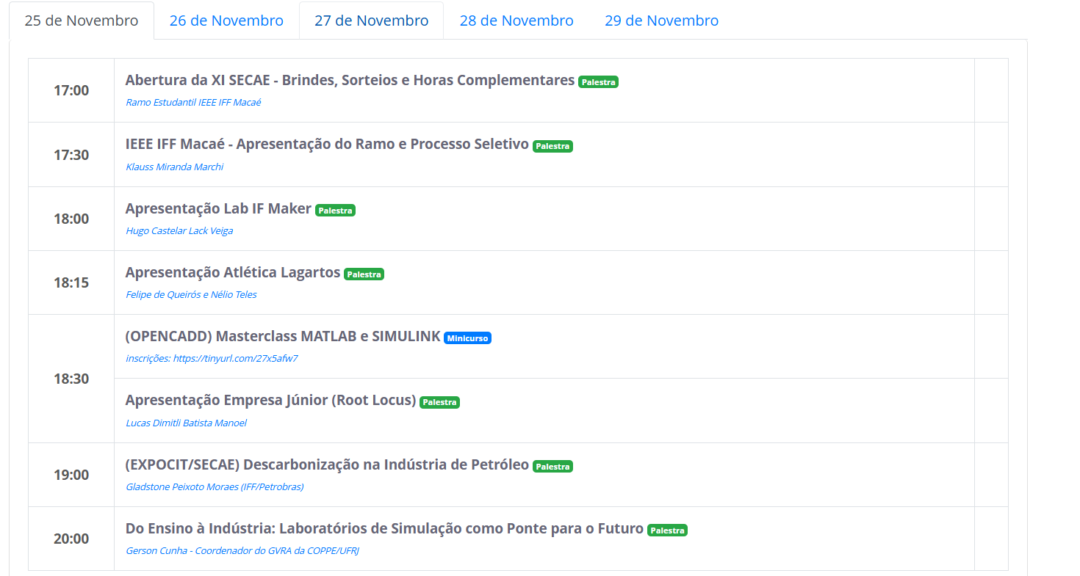
label | value
Abertura da XI SECAE - Brindes, Sorteios e Horas Complementares | abertura
IEEE IFF Macaé - Apresentação do Ramo e Processo Seletivo | ieee
Apresentação Lab IF Maker | maker
Apresentação Atlética Lagartos | atletica
Apresentação Empresa Júnior (Root Locus) | empresa_junior
(OPENCADD) Masterclass MATLAB e SIMULINK | masterclass_matlab
(EXPOCIT/SECAE) Descarbonização na Indústria de Petróleo | descarbonizacao_petroleo
Minicurso de Git/Github | minicurso_git
Minicurso de Python | minicurso_python
(Foresea) Operações Marítimas e sua Integração com Diversas áreas de Engenharia | operacoes_maritimas
Minicurso Eletrônica Básica - Parte II | eletronica_basica_ii
Introdução à Cloud com AWS: Construindo seu Primeiro Site WordPress | cloud_aws
Minicurso de AutoCad (Empresa Júnior) | minicurso_autocad
LabSIM - Apresentação dos Projetos | labsim_projetos
(Halliburton) Completion Brazil | completion_brazil
(Perbas) Sonda de produção terrestre | sonda_producao_terrestre
Comunicações via Satélite | comunicacoes_satelite
Minicurso OpenCV | minicurso_opencv
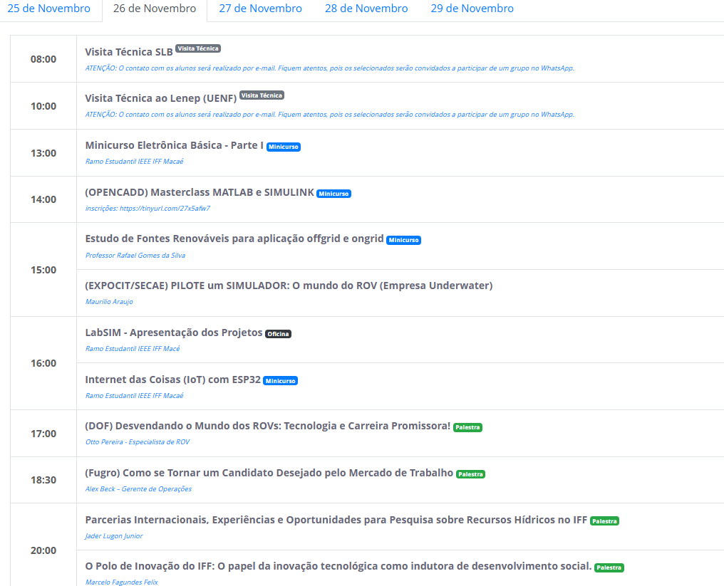
introdução a impressão 3D | impressao_3d
Introdução ao SIMULINK | introducao_simulink
Minicurso de Arduino - Women In Engineering | arduino_wie
(Petrobrás) Descomissionamento de Sistemas Offshore - Uma visão geral... E prática! | descomissionamento_offshore
(Petrobrás) Jogando dados enviesados: o que o mal do século XXI tem a ver com o futuro dos estudantes de tecnologia? | dados_enviesados
(Petrobrás) Diversidade humana no mundo do trabalho: avanços e desafios contemporâneos | diversidade_trabalho
Modelagem 3D com fusion 360 | modelagem_3d
Introdução ao Matlab | introducao_matlab
Visita Técnica Baker Hughes | visita_baker_hughes
Visita Técnica OneSubsea Base Rio das Ostras | visita_onesubsea_ro
Workshop WIE - Women In Engineering | workshop_wie
(EXPOCIT/SECAE) A contribuição do Engenheiro de Petróleo na Inovação, Tecnologia e Meio Ambiente | engenheiro_petroleo
Minicurso Power Bi (Empresa Júnior IFF Macaé) | power_bi
(SLB OneSubsea) Conhecendo a Engenharia de “Aftermarket” para Equipamentos Submarinos do Conjunto ANM | aftermarket_onesubsea
(SLB OneSubsea) Conceitos Básicos de Sistemas de Controle de Produção | controle_producao
Visita Técnica SLB | visita_slb
Visita Técnica ao Lenep (UENF) | visita_lenep
Minicurso Eletrônica Básica - Parte I | eletronica_basica_i
Estudo de Fontes Renováveis para aplicação offgrid e ongrid | fontes_renovaveis
(EXPOCIT/SECAE) PILOTE um SIMULADOR: O mundo do ROV (Empresa Underwater) | simulador_rov
Internet das Coisas (IoT) com ESP32 | iot_esp32
(DOF) Desvendando o Mundo dos ROVs: Tecnologia e Carreira Promissora! | rov_tecnologia
(Fugro) Como se Tornar um Candidato Desejado pelo Mercado de Trabalho | candidato_desejado
O Polo de Inovação do IFF: O papel da inovação tecnológica como indutora de desenvolvimento social | polo_inovacao
Parcerias Internacionais, Experiências e Oportunidades para Pesquisa sobre Recursos Hídricos no IFF | pesquisa_hidricos
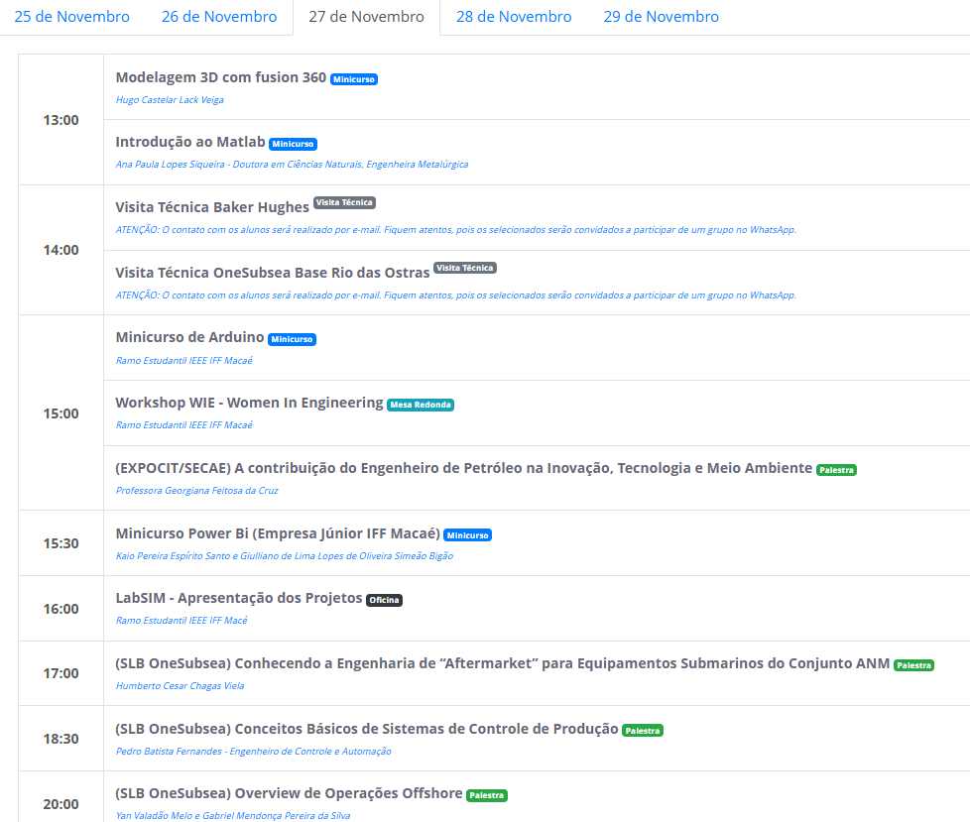
(SLB OneSubsea) Overview de Operações Offshore | onesubsea3
Visita Técnica OneSubsea | visita_onesubsea

